Head
システム名 1.0
レビューシート

Tutorial 5
№ | レビュー日 | ステータス | 部分 | エラー タイプ | 箇所 | レビュー内容 | レビュー者 | 対応内容 | 対応日 | 対応者 | 備考
1 | 2021-10-22 | Open | Logic | Improvement | Empty array | 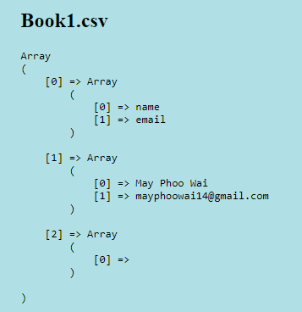 1) try not to print the emply array |  | completed
2 | 2021-10-22 | Open | Others | Improvement | Composer | 1) Use composer for installing libraries |  | completed

Tutorial 6
№ | レビュー日 | ステータス | 部分 | エラー タイプ | 箇所 | レビュー内容 | レビュー者 | 対応内容 | 対応日 | 対応者 | 備考
1 | 2021-10-22 | Open | Logic | Improvement |  | 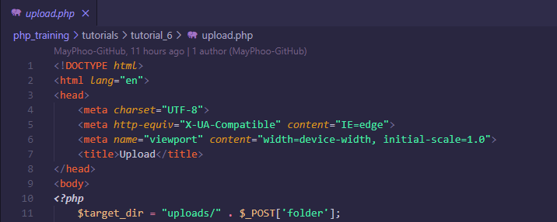 1) no need html tags if the function is for action only |  | completed
2 | 2021-10-22 | Open | Others | Careless |  | 1) 4 spaces inside if |  | completed
3 | 2021-10-22 | Open | Others | Careless |  | 1) 4 spaces inside if |  | completed
4 | 2021-10-22 | Open | Others | Careless |  | 1) 4 spaces inside else |  | completed

Tutorial 8
№ | レビュー日 | ステータス | 部分 | エラー タイプ | 箇所 | レビュー内容 | レビュー者 | 対応内容 | 対応日 | 対応者 | 備考
1 | 2021-10-22 | Open | Others | Improvement | Separate folders | 1) It is more preferable to separate the action file with the views. Like you did in tutoiral4 |  | completed
2 | 2021-10-22 | Open | Others | Improvement | Unused variables | 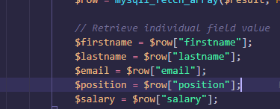 1) no point of assigning th $row value to variables if you are not going to use it. As far as I see, $row['firstname'] is used to echo the data instead of those assigned variables |  | show old data in input field
3 | 2021-10-22 | Open | Others | Improvement |  | 1) not the best practice to put the input inside p tag |  | completed

Tutorial 9
№ | レビュー日 | ステータス | 部分 | エラー タイプ | 箇所 | レビュー内容 | レビュー者 | 対応内容 | 対応日 | 対応者 | 備考
1 | 2021-10-22 | Open | Others | Improvement |  | 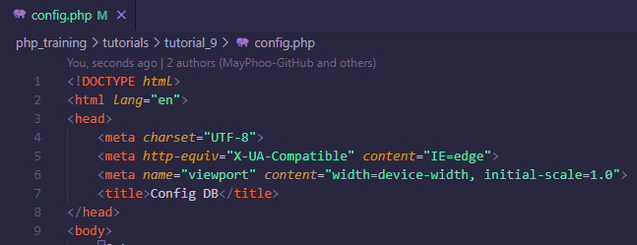 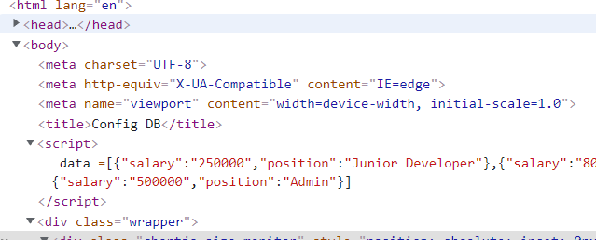 1) No need to use html tags if it is not for views |  | completed
2 | 2021-10-22 | Open | Logic | Improvement |  | 1) Better to find averge salary with group by position |  | completed
3 | 2021-10-22 | Open | Logic | Improvement |  | 1) Pass this kind of script data from head instead of inside body |  | completed

Task SCM Frame
№ | レビュー日 | ステータス | 部分 | エラー タイプ | 箇所 | レビュー内容 | レビュー者 | 対応内容 | 対応日 | 対応者 | 備考
1 | 2021-10-27 | Open | Others | Careless | 2 spaces | 1) use indent of 2 spaces for blade.php |  | changed into 2space and used beauitfy css | may phoo wai
2 | 2021-10-27 | Open | Logic | Improvement | Validation | 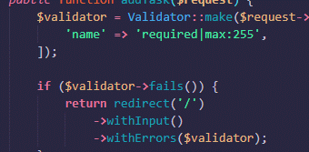 1) Validation and redirect should be done in controller |  | used form request validation | may phoo wai

